確認 H W構成図
設計評価 H/W構成図
 | 評価ボード（ベース基板） | 通信基板 | サポートツール | 変換アダプタ
BLE通信確認 | TI MSP-EXP430F5438 | TI CC256x | TI SmartRF v7 | FTDI USB変換アダプタ | ※CC256xでのBLE通信は動作確認中です
920MHz通信確認 | TI TRXEB | TI CC1200 | TeraTerm | FTDI USB変換アダプタ

タグベース中継器（Slave）
通信データ入力 |  |  |  |  | BLE発信 |  |  |  | タグベース中継器（Slave） |  | 920MHz受信 |  | 専用ツール表示
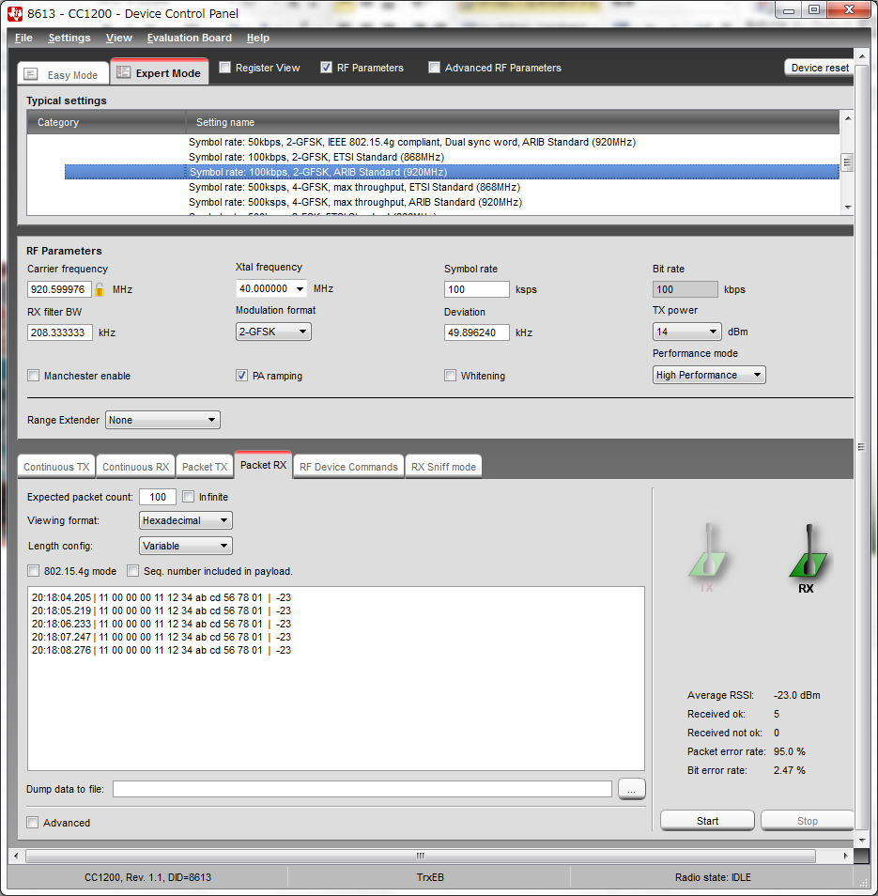


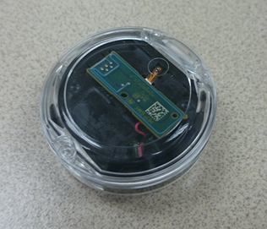
COM
（USB）
FTDI変換
アダプタ
COM
（USB）

タグから直接

 |  |  |  |  |  | MACから


920MHz通信
BLE通信

タグベース中継器（Master）
専用ツール データ入力 |  |  |  |  | 920MHz発信 |  |  |  |  | タグベース中継器（Master） |  | BLE受信 |  | コンソール表示
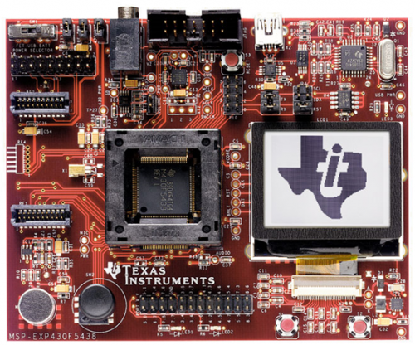
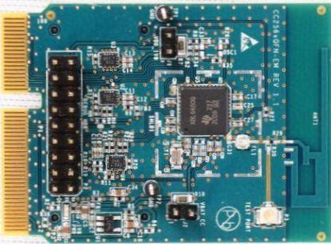

COM
（USB）

FTDI変換
アダプタ
COM
（USB）

920MHz通信
BLE通信

通信データ
 | タグ発信データフォーマット |  |  |  |  | 中継器発信データフォーマット
1 | DFI | 0x12 | データフォーマットID |  | 1 | DFI | 0x12 | データフォーマットID
2 | UID |  | タグのユニークID |  | 2 | Destination |  | タグから受信したステーションID
3 |  |  |  |  | 3
4 |  |  |  |  | 4
5 |  |  |  |  | 5
6 | data1 |  | 測定データ１ 温度 |  | 6 | Staion ID |  | タグから受信した時間
7 |  |  |  |  | 7
8 | data2 |  | 測定データ２ 温度 |  | 8
9 |  |  |  |  | 9
10 | data3 |  | 測定データ３ 振動 |  | 10 | Route |  | 受信方法(920/BLE)
11 |  |  |  |  | 11 | RSSI |  | タグ受信電波強度
12 | Option |  |  |  | 12 | UID |  | タグのユニークID
13 |  |  |  |  | 13
14 |  |  |  |  | 14
15 | Parity Check |  | パリティチェック |  | 15
 |  |  |  |  | 16 | data1 |  | 測定データ１ 温度
 |  |  |  |  | 17
 |  |  |  |  | 18 | data2 |  | 測定データ２ 温度
 |  |  |  |  | 19
 |  |  |  |  | 20 | data3 |  | 測定データ３ 振動
 |  |  |  |  | 21
 |  |  |  |  | 22 | Option
 |  |  |  |  | 23
 |  |  |  |  | 24
 |  |  |  |  | 25 | Parity Check |  | パリティチェック

